상품제안서
볼빅 양피장갑 남성용 골프장갑 | 상품코드: S14343

 |  |  |  |  |  |  | 02-713-8555 | www.synergygift.co.kr
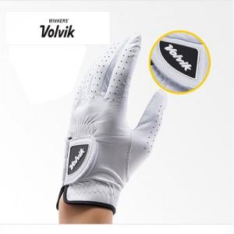

【상세/제작정보】 | .

【인쇄/포장옵션】 | 기타 / 별도문의

【공급단가】 | 수량 | 30~ | 50~ | 100~ | 500~ | 1,000~
*VAT별도 | 단가 | 22,280원 | 21,450원 | 20,630원 | 19,800원 | 19,310원

【상품 URL】 | https://www.synergygift.co.kr:443/src/goods_detail.php?gdno=12040

